Лист1
 | а | б
r | 0.29 | 0.3
m | 4 | 2
r_eff=(1+r/m)^m
r_eff | 0.32308944066 | 0.3225
Ответ: а

r | 0.2

m | r_eff
12 | 0.21939108491
4 | 0.21550625
2 | 0.21

S(0) | 60000 |  | m | 1
S(T) | 75000
T | 140
 | а) | б)
t | 0.38888888889 | 0.38356164384
r | 0.64285714286 | 0.65178571429
r_eff | 0.64285714286 | 0.65178571429

S(0) | 8000
S(T) | 23200
T | 5
r | 0.22
r_пред | 0.38
Ответ : стоит , ставка выше текущей

T | 5
r | 0.24

m | reff
1 | 0.008514984387
4 | 0.005440830002
12 | 0.0048249500741

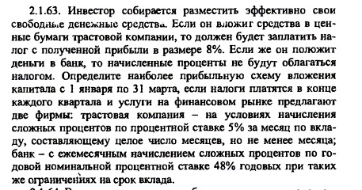

Транспортная |  |  | Банк
r | 0.05 |  | rгод | 0.48
m | 12 |  | m | 12
T | 90
S(T)=S(0)* | 2.45 |  | S(T)=S(0)* | 1.12
r_eff | 7.4642639323 |  | r_eff | 1.1809926614

